Sheet1
Per una sola sezione
25 alunni
7 professori
per un anno (960 ore)
1 post per ogni ora di lezione
Entità | Campo | Dimensione (bytes)
Professore/Studente (wp_users) |  |  | 2427877 |  | (bytes) | GB
 | ID | 8 |  |  | 34880
 | user_login | 60 |  |  | 2265840000
 | user_pass | 255 |  |  | 2265874880 | 2.110260427
 | user_nicename | 50
 | user_email | 100
 | user_url | 100
 | user_registered | 8
 | user_activation_key | 255
 | user_status | 4
 | display_name | 250
 |  | totale: | 1090

Post (wp_post)
 | ID | 8
 | post_author | 8
 | post_date | 8
 | post_date_gmt | 8
 | post_content | 1048576 | supponiamo per buona misura 1 MB (grande sovrastima) | longtext ha massimo 4GB, ma è un riempimento dinamico
 | post_title | 65535
 | post_excerpt | 65535 | 65535, stesso discorso di content
 | post_status | 20
 | comment_status | 20
 | ping_status | 20
 | post_password | 255
 | post_name | 200
 | to_ping | 65535
 | pinged | 65535
 | post_modified | 8
 | post_modified_gmt | 8
 | post_content_filtered | 1048576
 | post_parent | 8
 | guid | 255
 | menu_order | 4
 | post_type | 20
 | post_mime_type | 100
 | comment_count | 8
 |  | totale: | 2360250
Commenti (wp_comments)
 | comment_ID | 8
 | comment_post_ID | 8
 | comment_author | 255
 | comment_author_email | 100
 | comment_author_url | 200
 | comment_author_IP | 100
 | comment_date | 8
 | comment_date_gmt | 8
 | comment_content | 65535
 | comment_karma | 4
 | comment_approved | 20
 | comment_agent | 255
 | comment_type | 20
 | comment_parent | 8
 | user_id | 8
 |  | totale: | 66537

Scuola ()

Sheet2
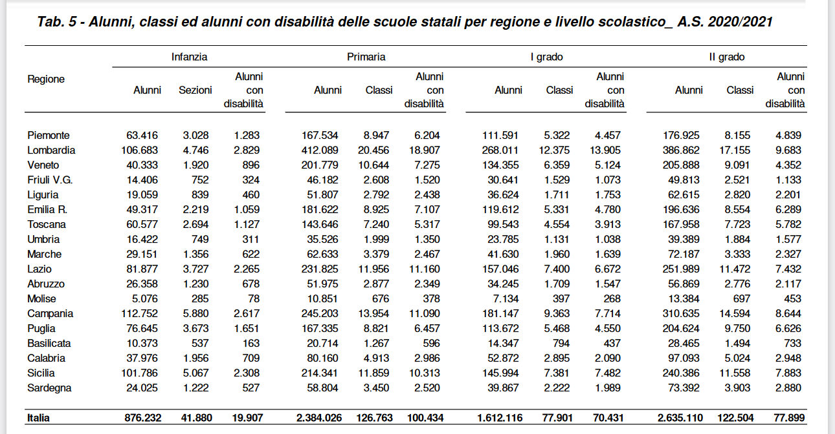
dati scuole
numero alunni totale | 2700000
numero scuole
numero medio sezioni per scuola
numero totale di sezioni | 123000
ore di lezione all'anno (singola sezione di una scuola) | 960

